FOT-07-35
 |  | CENTRO INTEGRAL DE REHABILITACIÓN COLOMBIA-CIREC TOMA DE MOLDE TRANSFEMORAL GESTIÓN DE PRODUCCIÓN |  |  |  |  |  |  | Código | FO-07-35

 |  |  |  |  |  |  |  |  | Versión | 1

 |  |  |  |  |  |  |  |  | Fecha de Emisión | 19-01-2012
NOMBRE DEL USUARIO |  |  |  |  |  |  |  |  | MASCULINO | FEMENINO

TÉCNICO A CARGO |  |  |  |  | USUARIO HISTORIA |  |  |  | ADULTO | NIÑO

NUMERO DE OP
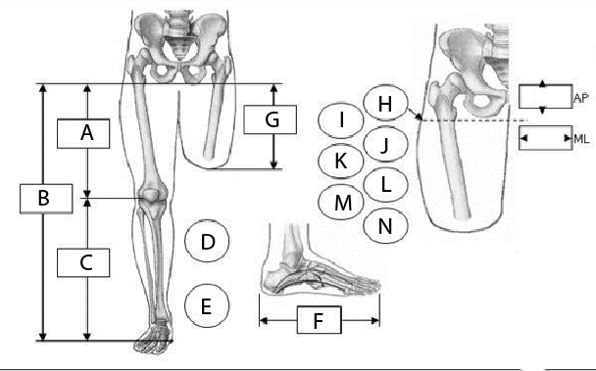

MEDIDAS DEL USUARIO |  |  |  | LADO |  | OBSERVACIONES
A |  | AP |  | IZQUIERDO
B |  |  |  | DERECHO
C |  | ML |  | FLEXIÓN
D
E |  |  |  | EXTENSIÓN
F
G |  |  |  | ABD
H
I |  |  |  | ADD
J
K
L
M
N
FECHA DE INGRESO |  | FECHA DE MOLDE |  | FECHA DE PRUEBA |  | FECHA DE ENTREGA |  | FECHA DE CAMBIO

2022-12-01
TIPO DE PRÓTESIS |  |  | MOTIVO DEL CAMBIO |  |  |  |  |  | OBSERVACIONES
Cuadrilateral |  |  | Cambio de Volumen |  |  | Accidente
Cuadrilateral/succión |  |  | Cambio de volumen + otro |  |  | Falsa Info
Isquion Contenido |  |  | Ruptura de Componente |  |  | Covertura
Isquion Contenido/succión |  |  | Problema de Alineación |  |  | Perdida/Robo
 |  |  | Grieta o Hueco en Socket |  |  | Crecimiento
DETERMINANTES |  | COBERTURA DEL PIE |  |  | COLOR DE PIE |  | CAUCASICO
PESO |  | Descalzo |  |  |  |  | OSCURO
ESTATURA |  | Chancleta |  |  | TALLA DE PIE
PIE No. |  | Abierto
ALTO TACON |  | Cerrado |  |  | TIPO DE PIE |  | DESCALZO
 |  |  |  |  |  |  | TIPO DE ZAPATO
TIPO DE SUSPENSIÓN |  |  | COSMETICA |  | ENDO SOCKET |  | CARACTERISTICAS DE LA RODILLA
Sileciano |  |  | EVA |  |  |  | MEDIANA/IZQ
Succión |  |  | NINGUNA |  |  |  | CHICA/IZQ
 |  |  | PP |  |  |  | MEDIANA/DER
 |  |  |  |  |  |  | CHICA/DER
INFORMACIÓN SOBRE LAS CARACTERISTICAS DEL MUÑÓN

LONGITUD DE LA AMPUTACIÓN |  |  | TERCIO DISTAL |  | FORMA |  |  | TEJIDO SUB-CUTANEO
 |  |  | TERCIO MEDIO |  | Cónica
 |  |  | TERCIO PRÓXIMAL |  | Cilíndrica |  |  | Grueso
CICATRIZ |  |  |  |  | Bulbosa |  |  | Leve
Curada |  |  |  |  | Ósea |  |  | Normal
Sensible |  |  |  |  | Edematosa |  |  | Redundante
Invaginada
Abierta
Adherente
PIEL
SENSIBLE | FRÍA | DECOLORADA | ABRASIÓN | DERMATITIS | HERIDAS ADHERENTES |  | SUDORACIÓN | CALLOSIDAD | FORÚNCULO | OTRA

CONDICIONES DEL CORTE EN LOS HUESOS |  |  |  | FÉMUR |  |  |  | MUSCULATURA DEL MUÑÓN
REDONDEADOS |  |  |  | LIMADO | PROM DISTAL | ANTERIOR PROM |  | Atrofia
FILOSOS |  |  |  |  |  |  |  | Normal
TOLERANCIA A LA PRESIÓN DISTAL |  |  | DOLOR
Nuela |  |  | LEVE | MODERADO | FUERTE | CONTINUO | HORMIGUEO | SENSACIÓN PINZAMIENTO |  | ARDOR
Leve
Apoyo Distal |  |  | SENSACIÓN MIEMBRO FANTASMA
 |  |  | INTERMITENTE
ESTADO ARTICULAR
ESTABILIDAD |  |  | MOVILIDAD |  |  | DEFORMIDAD
MEDIO LATERAL |  |  | NORMAL |  |  | FLEXIÓN
ANTERO POSTERIOR |  |  | CONTRACTURA |  |  | EXTENSIÓN
 |  |  |  |  |  | ADUCCIÓN
 |  |  |  |  |  | ABDUCCIÓN
OBSERVACIONES

